Matriz de pruebas
# | Flujo | Prioridad | Resumen | Precondiciones | Datos de Entrada | Pasos | Resultado Esperado | Evidencia
R-01 | Registro | Alta | Verificar el Registro del Usuario | Haber ingresado en la App "21 Days" sin ninguna cuenta existente | Idioma: Español nombre: Esteban Joel, sexo: Masculino | 1- Ingresar el "Idioma" 2- Aceptar terminos y condiciones 3- Ingresar "Nombre" 4- Ingresar "Sexo" | Se debería mostrar una pantalla con un mensaje de bienvenida junto con nuestro nombre | 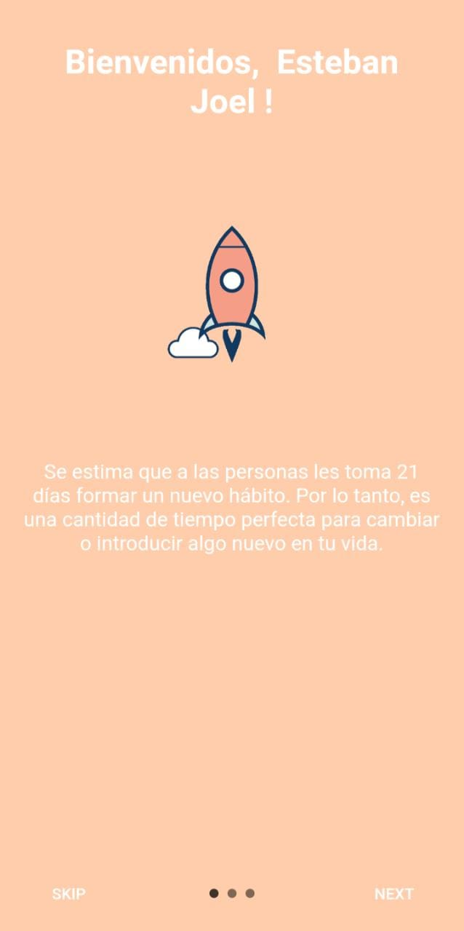
P-01 | Pantalla principal. | Media | Validar la "Ruleta" del dia. | Encontrarnos en la pantalla Principal. Ruleta diaria disponible | Botón "Ruleta" | 1- Ingresar en la aplicación. 2- Tocar el botón "Ruleta", ubicado del lado superior derecho de la pantalla. | Se debería mostrar una ruleta por única vez en el dia de colores con distintos "premios". En la parte superior la leyenda y en la parte inferior un botón "Girar" | 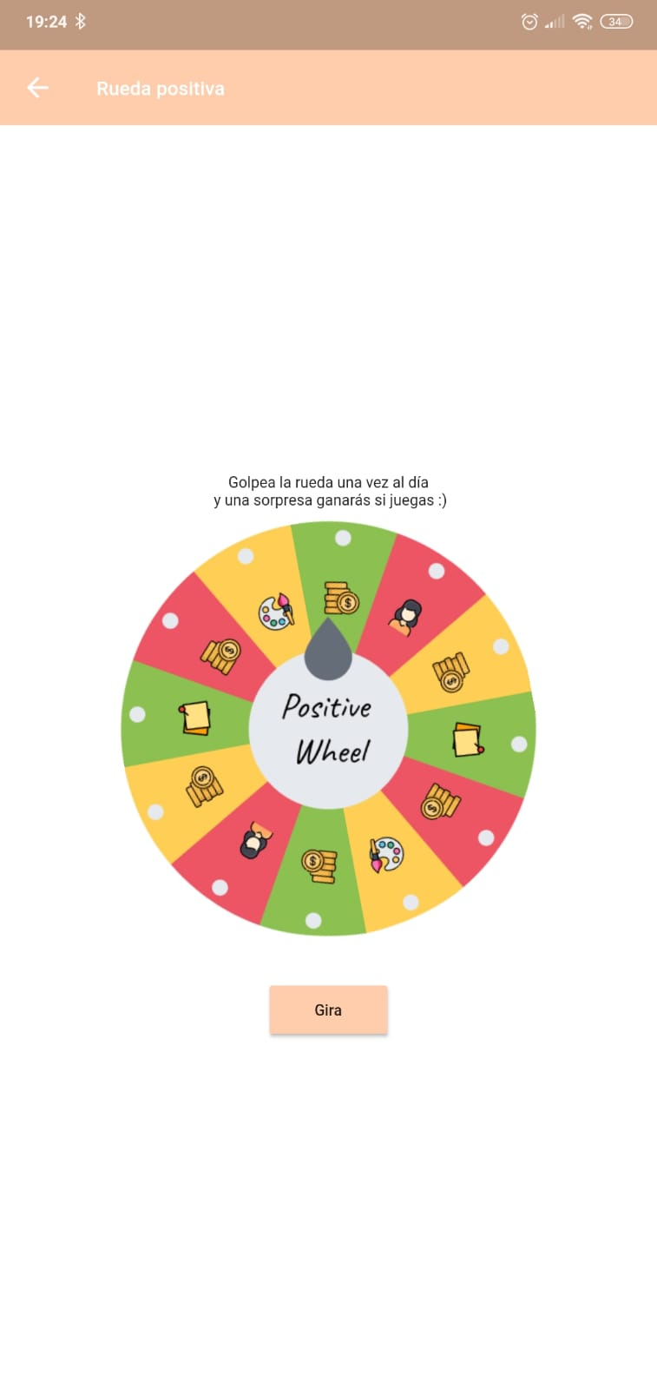
P-02 | Pantalla "Ruleta" | Media | Validar giro de "Ruleta" del dia. | Encontrarnos en la "Ruleta" diaria. Ruleta diaria disponible | Botón "Ruleta" | 1- Ingresar en la aplicación. 2- Tocar la "Ruleta". ubicada en la zona superior derecha. 3- Tocar el botón "Girar" | Se debería mostrar un pop up con el premio adquirido y dos botones; "Cerca" y "AD - Doble Premio" | 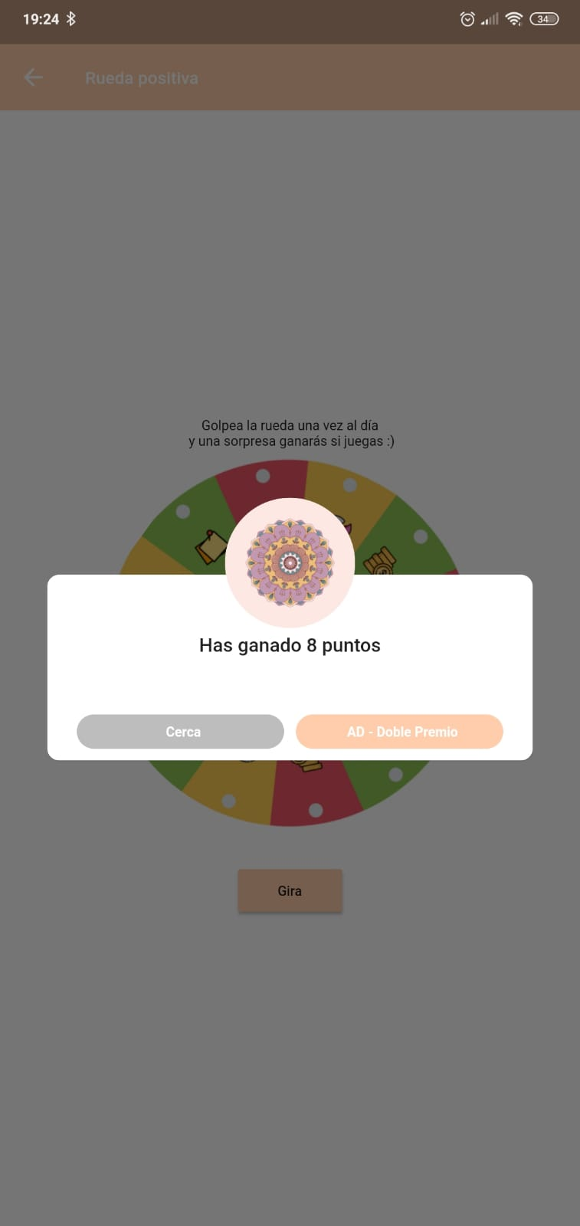
P-03 | Pantalla "Ruleta" | Baja | Validar duplicación de premio obtenido de la "Ruleta" diaria. | Encontrarnos en la "Ruleta" diaria. Ruleta diaria disponible | Botón "Ad - Doble Premio" | 1- Ingresar en la aplicación. 2- Tocar la "Ruleta". ubicada en la zona superior derecha. 3- Tocar el botón "Girar". 4- Tocar boton "AD - Doble Premio". | Se debería mostrar una publicidad (AD) random, con el premio duplicado al terminar | 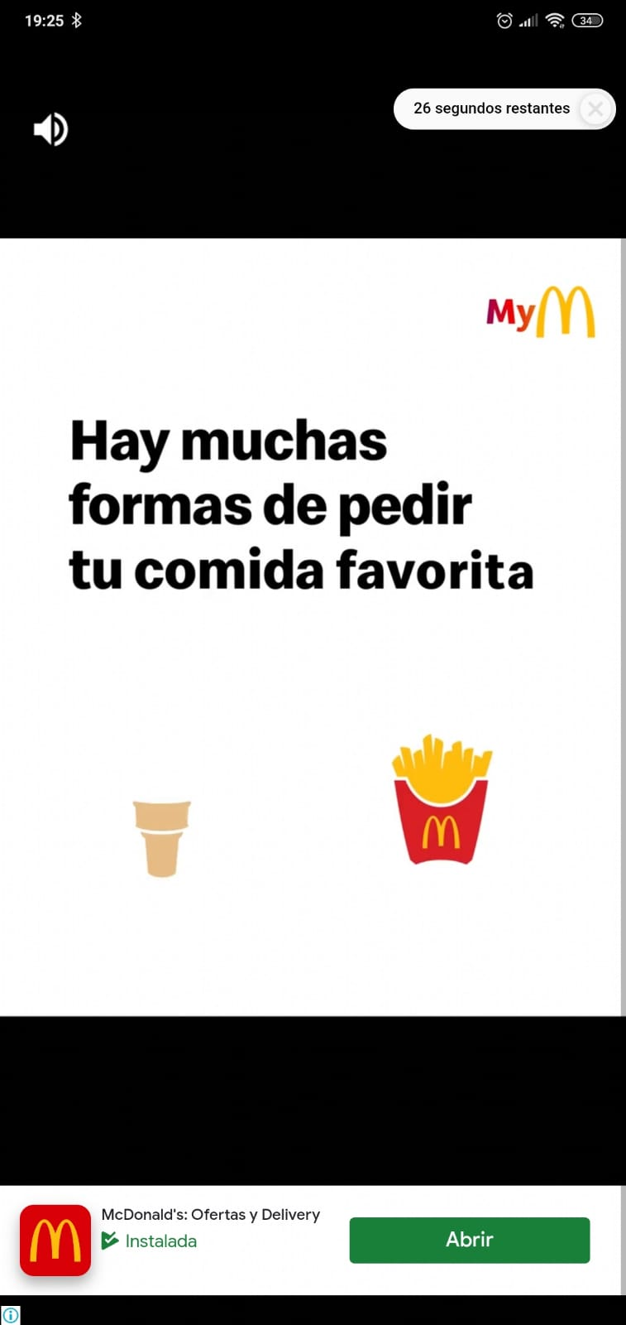
P-04 | Avatar | Baja | Validar editación del Avatar | Encontrarnos en la pantalla Principal | Botón "Avatar" | 1- Ingresar en la aplicación 2- Tocar el "Avatar", ubicado en la parte superior izquierda junto al saludo y nombre de usuario | Se debería mostrar un avatar en uso y debajo 7 alternativas de colores para el mismo, con la paleta de colores seleccionada y debajo 7 colores de avatar distintos. | 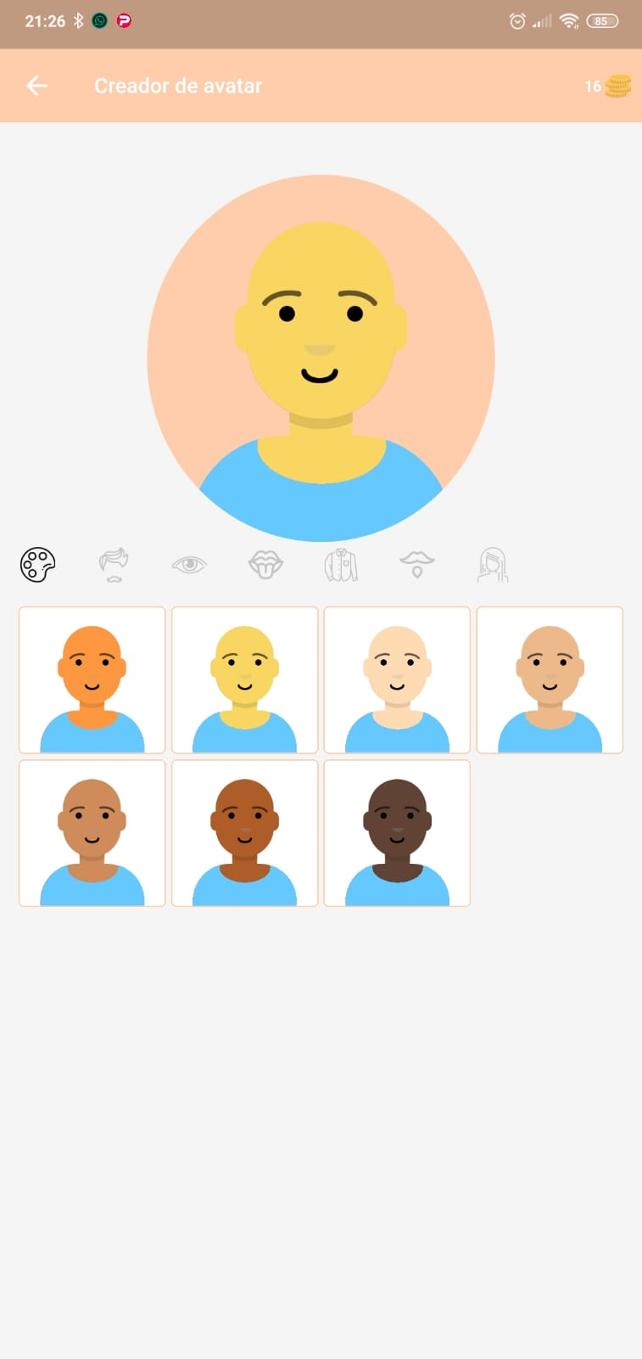
P-05 | Slider de pantalla principal | Alta | Validar ingreso al desafío "Vida internacional" | Encontrarnos en la pantalla principal | Boton "Vida internacional" | 1- Ingresar a la aplicación 2- Tocar boton "Vida internacional" | Se debería mostrar un pop up con un mensaje para comenzar un nuevo desafío de y dos opciones para continuar Cancel - ¡Vamonos! | 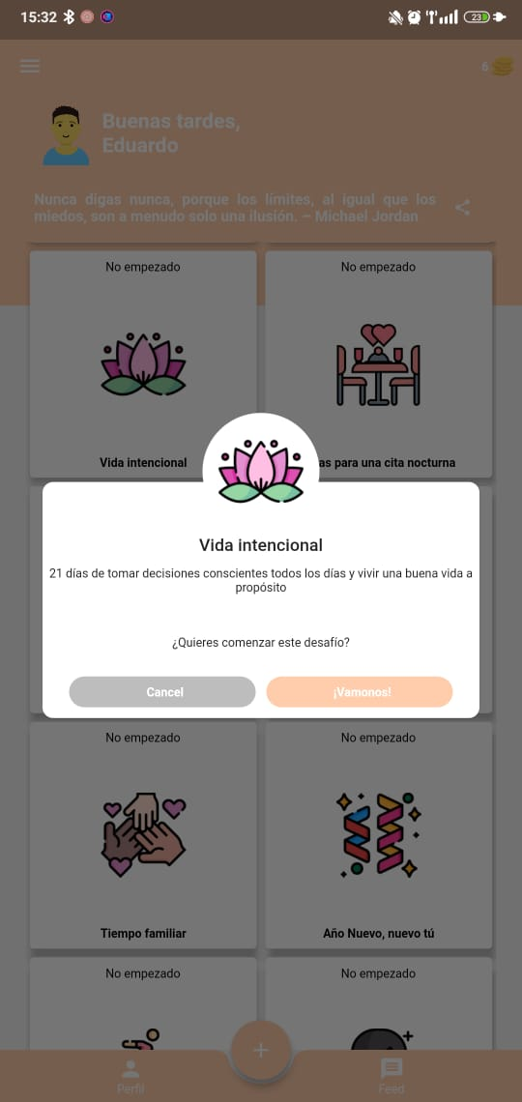
P-06 | Slider de pantalla principal | Alta | Validar desafio "Vida internacional" | Encontrarnos en el desafío ""Videa internacional" | Boton "Vida internacional" Boton "¡Vamonos!" | 1- Ingresar a la aplicación 2- Tocar boton "Vida internacional" 3- Tocar botón "!Vamonos¡" 4- Tocar boton "1" | Se debería mostrar un mensaje con el desafío: "Rasca para ver el desafio de hoy". Debajo un cuadrado de color más cuatro botones: "compartir", "limpiar pantalla", "desafío completados | 2 puntos" y "Ad Desafío completado | 5 puntos" | 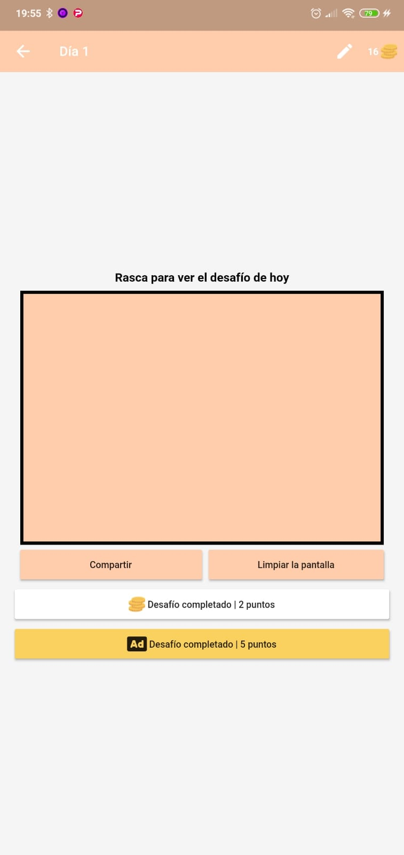
P-07 | Slider de pantalla principal | Alta | Validar descubrimiento del desafio "Vida internacional" | Encontrarnos en el desafío ""Videa internacional" | Boton "Vida internacional" Botón "¡Vamonos!" | 1- Ingresar a la aplicación 2- Tocar boton "Vida internacional" 3- Tocar botón "!Vamonos¡" 4- Tocar botón "1" 5- Rasga el recuadro de color | Se debería mostrar un mensaje con el desafío: "Rasca para ver el desafio de hoy" debajo en lo rascado se deberá ver el mensaje "Establezca una intención o 3 metas para el dia". Más cuatro botones: "compartir", "limpiar pantalla", "desafío completados | 2 puntos" y "Ad Desafío completado | 5 puntos" | 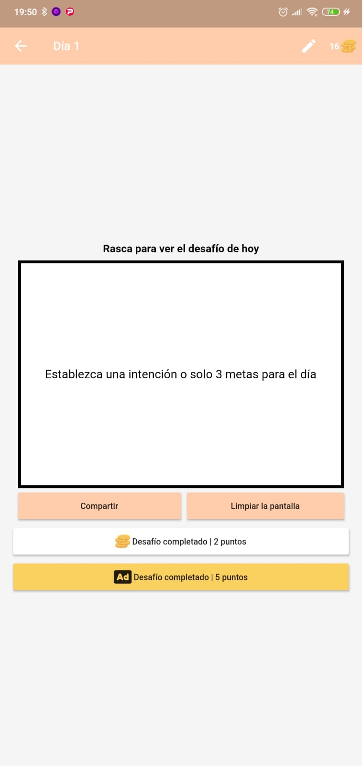
P-08 | Slider de pantalla principal | Media | Validar ingreso al reto "Ideas para una cita nocturna" | Encontrarnos en la pantalla principal | Boton "Ideas para una cita nocturna" | 1- Ingresar a la aplicación 2- Tocar boton "Ideas para una cita nocturna" | Se debería mostrar un pop up con un mensaje para comenzar un nuevo desafío de "Vida internacional" y dos opciones para continuar Cancel - ¡Vamonos! | 
P-09 | Slider de pantalla principal | Alta | Validar desafío"Ideas para una cita nocturna" | Encontrarnos en el desafío "Ideas para una cita nocturna" | Boton "Ideas para una cita nocturna" Botón "¡Vamonos!" | 1- Ingresar a la aplicación 2- Tocar boton "Ideas para una cita nocturna" 3- Tocar botón "!Vamonos¡" 4- Tocar boton "1" | Se debería mostrar un mensaje con el desafío: "Rasca para ver el desafio de hoy". Debajo un cuadrado de color más cuatro botones: "compartir", "limpiar pantalla", "desafío completados | 2 puntos" y "Ad Desafío completado | 5 puntos"
P-10 | Slider de pantalla principal | Alta | Validar descubrimiento del desafío "Ideas para una cita nocturna" | Encontrarnos en el desafío "Ideas para una cita nocturna" | Boton "Ideas para una cita nocturna" Botón "¡Vamonos!" | 1- Ingresar a la aplicación 2- Tocar boton "Ideas para una cita nocturna" 3- Tocar botón "!Vamonos¡" 4- Tocar botón "1" 5- Rasga el recuadro de color | Se debería mostrar un mensaje con el desafío: "Rasca para ver el desafio de hoy" debajo en lo rascado se deberá ver el mensaje "Construye un fuerte general y disfruta de una noche de cine". Más cuatro botones: "compartir", "limpiar pantalla", "desafío completados | 2 puntos" y "Ad Desafío completado | 5 puntos" | 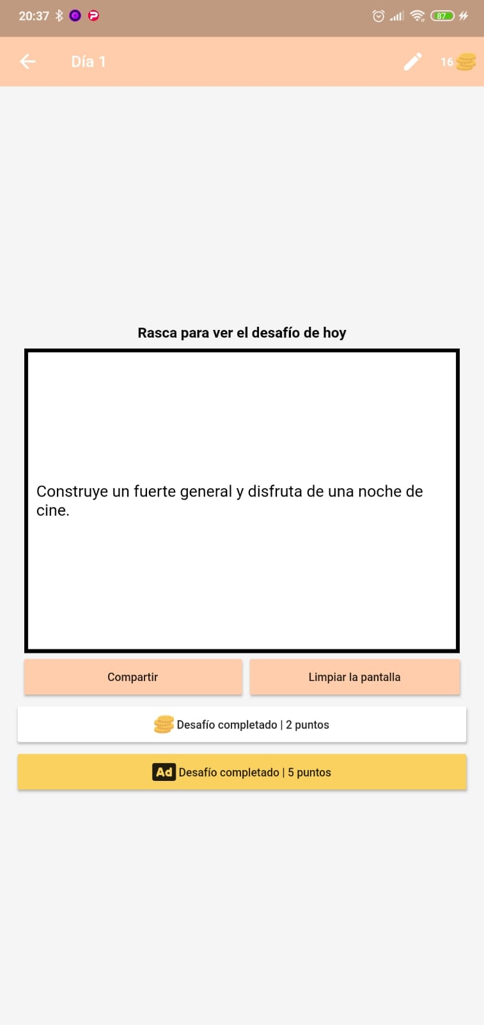
P-11 | Slider de pantalla principal | Alta | Validar ingreso al reto "Año nuevo, nuevo tu" | Encontrarnos en la pantalla principal | Boton "Año nuevo, nuevo tú" | 1 - Realizar un desplazamiento en las imágenes centrales hasta la que tiene el enunciado Año nuevo, nuevo tu 2 - Picar en el cuadro de Año nuevo, nuevo tu | Se debería mostrar un pop up con un mensaje para comenzar un nuevo desafío de "Año nuevo, nuevo tú" y dos opciones para continuar Cancel - ¡Vamonos! | 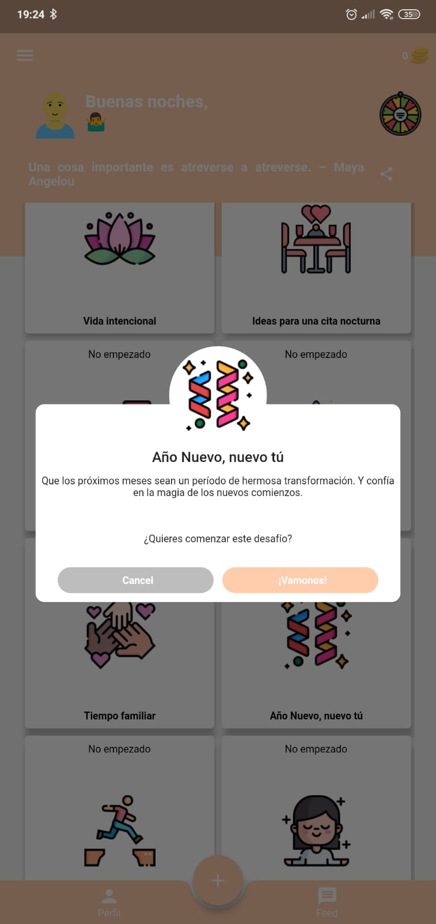
P-12 | Slider de pantalla principal | Alta | Validar desafío"Año nuevo, nuevo tú" | Encontrarnos en el desafío "Año nuevo, nuevo tú" | Boton "Año nuevo, nuevo tú" Botón "¡Vamonos!" | 1- Ingresar a la aplicación 2- Tocar boton "Año nuevo, nuevo tú" 3- Tocar botón "!Vamonos¡" 4- Tocar boton "1" | Se debería mostrar un mensaje con el desafío: "Rasca para ver el desafio de hoy". Debajo un cuadrado de color más cuatro botones: "compartir", "limpiar pantalla", "desafío completados | 2 puntos" y "Ad Desafío completado | 5 puntos"
P-13 | Slider de pantalla principal | Alta | Validar descubrimiento del desafío "Año nuevo, nuevo tú" | Encontrarnos en el desafío "Año nuevo, nuevo tú" | Boton "Año nuevo, nuevo tú" Botón "¡Vamonos!" | 1- Ingresar a la aplicación 2- Tocar boton Año nuevo, nuevo tú" 3- Tocar botón "!Vamonos¡" 4- Tocar botón "1" 5- Rascar el recuadro de color | Se debería mostrar un mensaje con el desafío: "Rasca para ver el desafio de hoy" debajo en lo rascado se deberá ver el mensaje "Construye un fuerte general y disfruta de una noche de cine". Más cuatro botones: "compartir", "limpiar pantalla", "desafío completados | 2 puntos" y "Ad Desafío completado | 5 puntos"
P-14 | Slider de pantalla principal | Media | Validar "Desintoxicación de redes sociales" | Encontrarnos en la pantalla principal | Boton "Desintoxicancion de redes sociales" | 1- Ingresar a la aplicación 2- Tocar botón "Desintoxicación de redes sociales" | Se debería mostrar un pop up con un mensaje para comenzar un nuevo desafío de desintoxicación de redes sociales.
P-15 | Slider de pantalla principal | Media | Validar "Fija tu horario de sueño" | Encontrarnos en la pantalla principal | Boton "Fija tu horario de sueño" | 1- Ingresar a la aplicación 2- Tocar boton "Fija tu horario de sueño" | Se debería mostrar un pop up con un mensaje para comenzar un nuevo desafío de mejorar la calidad de tu sueño.
P-16 | Slider de pantalla principal | Alta | Validar desafío "Fija tu horario de sueño" | Encontrarnos en la pantalla principal Desafío"Fija tu horario de sueño" | Boton "Fija tu horario de sueño" | 1- Ingresar a la aplicación 2- Tocar boton "Fija tu horario de sueño" 3- Tocar botón "Vamonos" 4- Tocar botón "1" 5- Rascar para ver el desafio de hoy | Se debería mostrar un mensaje con el desafío: "aleja tu teléfono para que a la mañana siguiente tengas que levantarte de la cama para apagará la alarma"
P-17 | Slider de pantalla principal | media | Validar "Crear desafio" | Encontrarnos en la pantalla principal | Boton "Crear desafio" | 1- Ingresar a la aplicación 2- Deslizar y Tocar botón "Crear desafio" | Se debería mostrar una nueva pantalla, en ella, un listado de días y un signo "+" junto la leyenda "Título del desafío".
P-18 | Slider de pantalla principal | media | Validar "Crear desafio" | Encontrarnos en la pantalla principal | Boton "Crear desafio" | 1- Ingresar a la aplicación 2- Dezlizar y tocar botón "Crear desafio" 3- Escribir "Título del desafío" 4- Escribir "Descripción" 5- Tocar el botón "Crear" | Se debería mostrar junto a los otros desafíos.
P-19 | Slider de pantalla principal | baja | Validar "Desafíos de la comunidad" | Encontrarnos en la pantalla principal | Boton "Desafios de la comunidad" | 1- Ingresar a la aplicación 2- Deslizar y tocar botón "Desafíos de la comunidad" | Se debería mostrar una nueva pantalla, en ella, un listado con los desafíos creados por otros "perfiles"
P-20 | Slider de pantalla principal | baja | Validar "Cambiar tema" | Encontrarnos en la pantalla principal | Boton "Cambiar Tema" | 1- Ingresar a la aplicación 2-Deslizar y tocar botón "Cambiar tema" | Se debería desplegar del lado derecho de la pantalla una barra con distintos cuadrados de colores que solo te permitirá seleccionar para cambiar el color de tu aplicación cuando tengas el "dinero" suficiente recolectado de tus desafíos logrados.
P-21 | Slider de pantalla principal | alta | Validar desafío "encuentra paz interior" | Encontrarnos en la pantalla principal | Botón "encuentra tu paz interior" | 1-Ingresar a la aplicación 2-Deslizar y seleccionar desafío "encuentra tu paz interior" 3-Tocar botón "vamonos 4-Tocar botón "1" 5-Tocar botón "saltear raspado" 6-Tocar botón "desafío completado" 7-Tocar "atrás" 8-Adelantar la fecha del dispositivo 21 días 9-Actualizar app 10-Repetir pasos 1 a 7 para los botones "2,3,4,5,6,7,8,9,10,11,12,13,14,15,16,17,18,19,20 y 21" del paso 4 11-Tocar completar desafío 12-Reclamar recompenza | Debería darnos un mensaje de "desafío completado" y permitirnos reclamar la recompenza
P-22 | Slider de pantalla principal | media | Verificar prohibición de adelantar desafíos en "encuentra tu paz interior" | Estar realizando el desafío "encuentra tu paz interior" | N/A | 1-Ingresar a la aplicación 2-Deslizar y seleccionar desafío "encuentra tu paz interior" 3-Tocar botón "21" | Debería darnos el mensaje "no tiene permisos para ver este desafío, vuelva el día 21"
P-23 | Slider de pantalla principal | Media | Validar "Compartir" | Encontrarnos en la pantalla Principal | Boton "compartir" | 1- Entrar en la aplicacion. 2- Tocar el boton compartir. | Deberia mostrarnos un pop up de compartir y todas las opciones para realizar la accion
M-01 | "Menú de navegación" esquina superior derecha | Baja | Validar "Blog" | Encontrarnos en la pantalla principal, dentro del menú " ≡ " | N/A | 1- Ingresar a la aplicación 2- Tocar botón " ≡ " ubicado en la parte superior izquierda 3- Tocar botón con texto "Blog" | Debería redireccionarnos al sitio https://www.positivemindset.blog/
M-02 | "Menú de navegación" esquina superior derecha | Baja | Validar "Reminder of the Day" | Encontrarnos en la pantalla principal, dentro del menú " ≡ " | N/A | 1- Ingresar a la aplicación 2- Tocar botón " ≡ " ubicado en la parte superior izquierda 3- Tocar botón con texto "Reminder of the day" | Debería aparecer un cuadro para rascar, con la frase del día debajo
M-03 | "Menú de navegación" esquina superior derecha | Baja | Validar "Desafíos de la comunidad" | Encontrarnos en la pantalla principal, dentro del menú " ≡ " | N/A | 1- Ingresar a la aplicación 2- Tocar botón " ≡ " ubicado en la parte superior izquierda 3- Tocar botón con texto "Desafíos de la Comunidad" | Se debería mostrar una nueva pantalla, en ella, un listado con los desafíos creados por otros "perfiles"
M-04 | "Menú de navegación" esquina superior derecha | Baja | Validar "Desafíos del grupo" | Encontrarnos en la pantalla principal, dentro del menú " ≡ " | N/A | 1- Ingresar a la aplicación 2- Tocar botón " ≡ " ubicado en la parte superior izquierda 3- Tocar botón con texto "desafíos de grupo" | Debería abrir una pantalla con las opciones "Desafíos aceptados" y "crear o compartir desafíos de grupo"
M-05 | "Menú de navegación" esquina superior derecha | Baja | Validar "Compartir :)" | Encontrarnos en la pantalla principal, dentro del menú " ≡ " | N/A | 1- Ingresar a la aplicación 2- Tocar botón " ≡ " ubicado en la parte superior izquierda 3- Tocar botón con texto "Compartir :)" | Debería abrir el menú celular que permite compartir a través de distintas aplicaciones
M-06 | "Menú de navegación" esquina superior derecha | Alta | Validar "Perseguir tienda de positividad" | Encontrarnos en la pantalla principal, dentro del menú " ≡ " |  | 1- Ingresar a la aplicación 2- Tocar botón " ≡ " ubicado en la parte superior izquierda 3- Tocar botón con texto "Perseguir tienda de positividad " | Debería redirigirnos a https://www.chasepositivity.com/ a través de un explorador
M-07 | "Menú de navegación" esquina superior derecha | Alta | Verificar Buy My Book | Encontrarnos en la pantalla principal y dentro del menú hamburguesa | " ≡ ","Buy My Book" | 1- Tocar el símbolo " ≡ " ubicado en la parte superior izquierda 2- Tocar el texto "Buy My Book" | Deberia redireccionarnos al sitio web amazon https://a.co/d/8LfhrZP a través de un explorador
M-08 | "Menú de navegación" esquina superior derecha | Alta | Verificar Premium | Encontrarnos en la pantalla principal y dentro del menú hamburguesa | " ≡ ","Premiun" | 1- Tocar el símbolo " ≡ " ubicado en la parte superior izquierda 2- Tocar el texto "Premium" | Debería mostrarnos los diferentes privilegios o prioridades que podemos acceder luego del pago
M-09 | "Menú de navegación" esquina superior derecha | Media | Verificar Tipo de Pago Annual Plan | Encontrarnos en la pantalla principal y dentro del menú hamburguesa | " ≡ ","Premiun","Annual Plan" | 1- Tocar el símbolo " ≡ " ubicado en la parte superior izquierda 2- Tocar el texto "Premium" 3- Tocar en el texto "Annual Plan" | Debería mostrarnos un texto en el cual nos dice para pagar por medio de tarjeta de credito o debito , o directamente canjear el codigo
M-10 | "Menú de navegación" esquina superior derecha | Alta | Verificar Tipo de Pago Month Plan | Encontrarnos en la pantalla principal y dentro del menú hamburguesa | " ≡ ","Premiun","Month Plan" | 1- Tocar el símbolo " ≡ " ubicado en la parte superior izquierda 2- Tocar el texto "Premium" 3- Tocar en el texto "Month Plan" | Debería mostrarnos un texto en el cual nos dice para pagar por medio de tarjeta de credito o debito , o directamente canjear el codigo
M-11 | "Menú de navegación" esquina superior derecha | Alta | Verificar botón Configuración | Encontrarnos en la pantalla principal y dentro del menú hamburguesa | Botón " ≡ " Botón Configuración | 1- Tocar el símbolo " ≡ " ubicado en la parte superior izquierda 2- Tocar botón configuración | Se debería desplegar o retraer un grupo de 8 opciones
M-12 | "Menú de navegación" esquina superior derecha | Baja | Verificar botón Modo oscuro | Encontrarnos en la pantalla principal y dentro del menú hamburguesa. Haber tocado el botón Configuración | Botón " ≡ " Botón Modo oscuro | 1- Tocar el símbolo " ≡ " ubicado en la parte superior izquierda 2- Tocar botón configuración 3- Tocar botón Modo oscuro | Deberían cambiar los colores de la aplicación en tonos oscuros.El texto debe cambiar a Modo diurno
M-13 | "Menú de navegación" esquina superior derecha | Baja | Verificar boton Modo diurno | Encontramos en la pantalla principal y dentro del menu hamburguesa. Haber tocado el boton Configuracion | Boton " ≡ " Boton Modo diurno | 1- Tocar el simbolo " ≡ " ubicado en la parte superior izquierda 2- Tocar el boton configuracion 3- Tocar boton Modo Diurno | Se deberia cambiar los colores de la aplicacion a tonos diurno. El texto debe cambiar a Modo oscuro
M-14 | "Menú de navegación" esquina superior derecha | Baja | Verificar botón Cambiar tema | Encontrarnos en la pantalla principal y dentro del menú hamburguesa. Haber tocado el botón Configuración | Botón " ≡ " Botón Cambiar tema | 1- Tocar el símbolo " ≡ " ubicado en la parte superior izquierda 2- Tocar botón configuración 3- Tocar botón Cambiar tema | Se debería cerrar el menú hamburguesa y abrir sobre la pantalla principal una barra lateral con todos los colores disponibles para cambiar el tema
M-15 | "Menú de navegación" esquina superior derecha | Media | Verificar botón Copia de seguridad y restaurar | Encontrarnos en la pantalla principal y dentro del menú hamburguesa. Haber tocado el botón Configuración | Botón " ≡ " Botón Copia de seguridad y restaurar | 1- Tocar el símbolo " ≡ " ubicado en la parte superior izquierda 2- Tocar botón configuración 3- Tocar botón Copia de seguridad y restaurar | Se debería mostrar en pantalla un botón Copia de seguridad y debajo un botón Restaurar
M-16 | "Menú de navegación" esquina superior derecha | Baja | Verificar botón Notificaciones | Encontrarnos en la pantalla principal y dentro del menú hamburguesa. Haber tocado el botón Configuración | Botón " ≡ " Botón Notificaciones | 1- Tocar el símbolo " ≡ " ubicado en la parte superior izquierda 2- Tocar botón configuración 3- Tocar botón Modo oscuro | Se debería mostrar en pantalla una animación de una campana, un botón para elegir la hora de las notificaciones y un botón switch para activar o desactivar las notificaciones
M-17 | "Menú de navegación" esquina superior derecha | Media | Verificar botón Idioma | Encontrarnos en la pantalla principal y dentro del menú hamburguesa. Haber tocado el botón Configuración | Botón " ≡ " Botón Idioma | 1- Tocar el símbolo " ≡ " ubicado en la parte superior izquierda 2- Tocar botón configuración 3- Tocar botón Idioma | Se debería mostrar en pantalla una lista con los idiomas disponibles
M-18 | "Menú de navegación" esquina superior derecha | Baja | Verificar botón Desafios ocultos | Encontrarnos en la pantalla principal y dentro del menú hamburguesa. Haber tocado el botón Configuración | Botón " ≡ " Botón Desafios ocultos | 1- Tocar el símbolo " ≡ " ubicado en la parte superior izquierda 2- Tocar botón configuración 3- Tocar botón Desafios ocultos | Se debería mostrar en pantalla desafios ocultos y los hubiera o una pantalla vacía si no los hubiera.
M-19 | "Menú de navegación" esquina superior derecha | Baja | Verificar botón Créditos | Encontrarnos en la pantalla principal y dentro del menú hamburguesa. Haber tocado el botón Configuración | Botón " ≡ " Botón Créditos | 1- Tocar el símbolo " ≡ " ubicado en la parte superior izquierda 2- Tocar botón configuración 3- Tocar boton Créditos | Se debería mostrar una lista con las fuentes de donde provienen los elementos utilizados para crear la aplicación
M-20 | "Menú de navegación" esquina superior derecha | Baja | Verificar botón Avatar | Encontrarnos en la pantalla principal y dentro del menú hamburguesa. Haber tocado el botón Configuración | Botón " ≡ " Botón Avatar | 1- Tocar el símbolo " ≡ " ubicado en la parte superior izquierda 2- Tocar botón configuración 3- Tocar botón Avatar | Se debería mostrar en pantalla los elementos para poder crear y/o personalizar un avatar
M-21 | "Menú de navegación" esquina superior derecha | Baja | Verificar botón Terms and conditions & privacy policy | Encontrarnos en la pantalla principal y dentro del menú hamburguesa | Botón " ≡ " Botón Terms and conditions & privacy policy | 1- Tocar el símbolo " ≡ " ubicado en la parte superior izquierda 2- Tocar botón Terms and conditions & privacy policy | Se debería mostrar en pantalla las políticas de privacidad, información de uso, datos, cookies, seguridad, links a otros sitios, privacidad infantil, cambios en las políticas de privacidad, contacto y términos y condiciones.
M-22 | "Menú de navegación" esquina superior derecha | Baja | Verificar botón Siguenos Tik Tok | Encontrarnos en la pantalla principal y dentro del menú hamburguesa | Botón " ≡ " Botón logo "Tiktok" | 1- Tocar el símbolo " ≡ " ubicado en la parte superior izquierda 2- Tocar botón con logo de Tik Tok | Se debería abrir en el navegador o en la aplicación Tiktok el perfil de los desarrolladores de la aplicación https://www.tiktok.com/@everydaypositivemindset
M-23 | "Menú de navegación" esquina superior derecha | Baja | Verificar botón Siguenos Instagram | Encontrarnos en la pantalla principal y dentro del menú hamburguesa | Botón " ≡ " Botón logo "Instagram" | 1- Tocar el símbolo " ≡ " ubicado en la parte superior izquierda 2- Tocar botón con logo de Instagram | Se debería abrir en el navegador o la aplicación Instagram el perfil de los desarrolladores de la aplicación https://www.instagram.com/21daysapp/
M-24 | "Menú de navegación" esquina superior derecha | Baja | Verificar botón Síguenos Youtube | Encontrarnos en la pantalla principal y dentro del menú hamburguesa | Botón " ≡ " Botón logo "Youtube" | 1- Tocar el símbolo " ≡ " ubicado en la parte superior izquierda 2- Tocar botón con logo de Youtube | Se debería abrir en el navegador o en la aplicación Youtube el canal de los desarrolladores de la aplicación https://www.youtube.com/@21DaysChallenge
D-01 | Footer botón inferior central "+" | Media | Verificar acceso a "Crea tu propio desafío" | Encontrarnos en la pantalla principal | Botón "+" | 1- Tocar el botón "+" ubicado en la parte inferior central | Se debería abrir una nueva pantalla donde se visualice un botón "+", los campos "Título del Desafío" y "Descripción", una lista de 21 días, y el botón "Crear" .
D-02 | Footer botón inferior central "+" | Media | Verificar Botón "Crear" sin completar campos | Encontrarnos en la pantalla para crear desafíos | N/A | 1- Tocar el botón "Crear" | Se debería visualizar en la pantalla principal un desafío "vacío" | 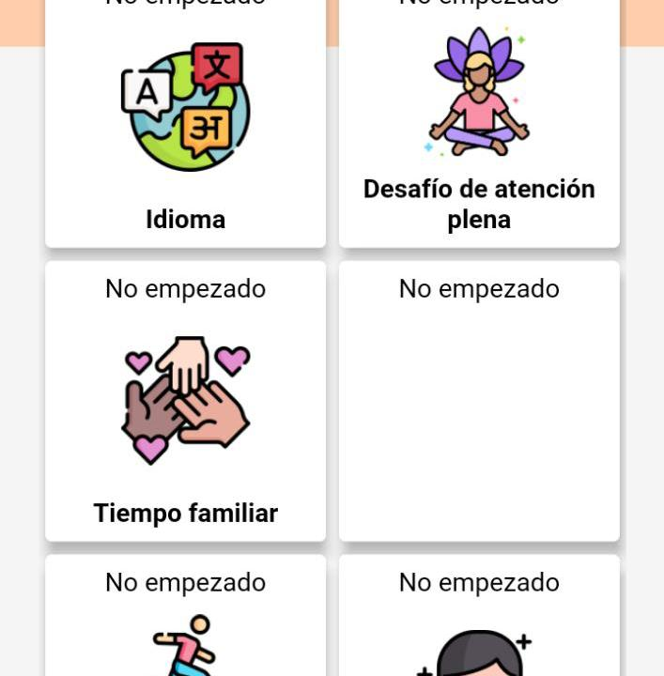
D-03 | Footer botón inferior central "+" | Media | Verificar que el botón "Guardar" guarde el desafío | Encontrarnos en la pantalla para crear desafíos Haber completado el campo "Día 1" | Día 1: abc123%{/[ | 1- Completar el campo "Día 1" 2- Tocar el botón . | Se debería visualizar en pantalla un mensaje Pop UP "Do you want to apply the same challenge for the 21 days?" con dos opciones para continuar "No" - "Yes" | 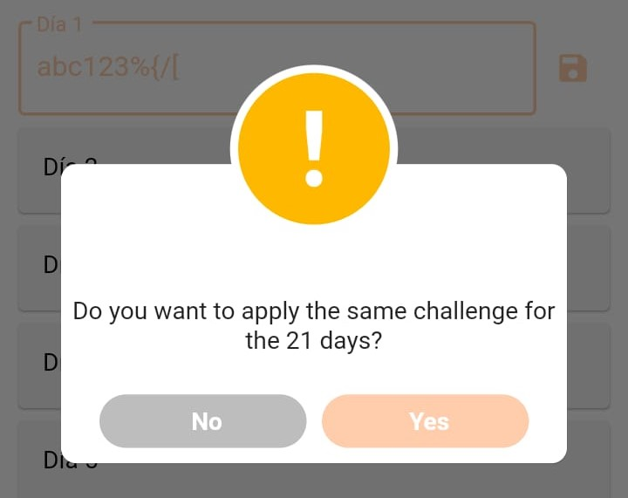
D-04 | Footer botón inferior central "+" | Baja | Verificar que campo "Título" permita caracteres especiales | Encontrarnos en la pantalla para crear desafíos | Título: abc123%{/[ | 1- Completar el campo "Título" | El sistema debería permitir ingresar letras, números y símbolos en el campo "Título" | 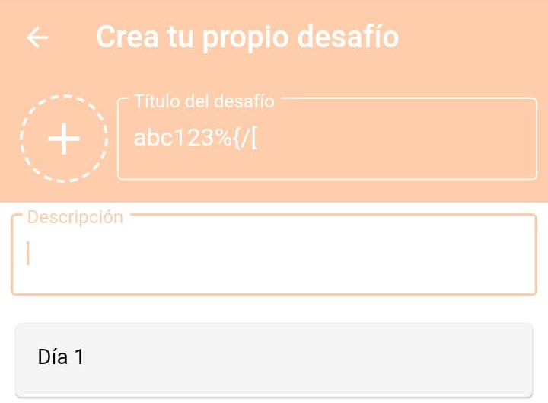
D-05 | Footer botón inferior central "+" | Baja | Verificar que campo "Descripción" permita caracteres especiales | Encontrarnos en la pantalla para crear desafíos | Descripción: abc123%{/[ | 1- Completar el campo "Descripción" | El sistema debería permitir ingresar letras, números y símbolos en el campo "Descripción" | 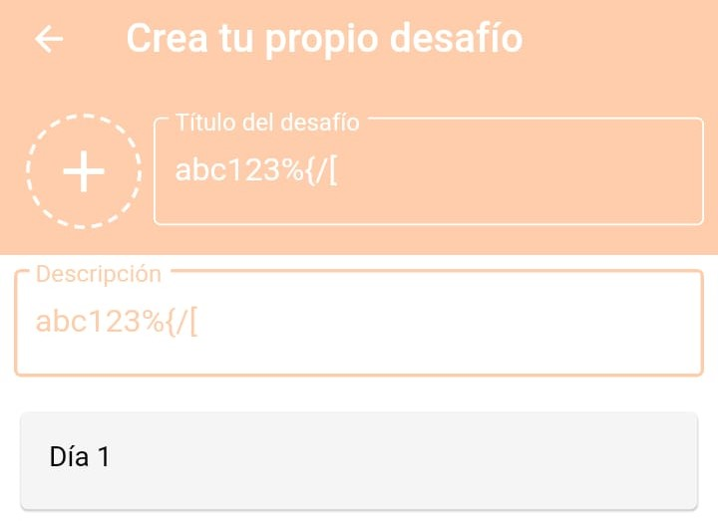
D-06 | Footer botón inferior central "+" | Baja | Verificar que campo "Día 1" permita caracteres especiales | Encontrarnos en la pantalla para crear desafíos | Día 1: abc123%{/[ | 1- Completar el campo "Día 1" 2- Tocar botón | El sistema debería permitir ingresar letras, números y símbolos en el campo "Día 1" | 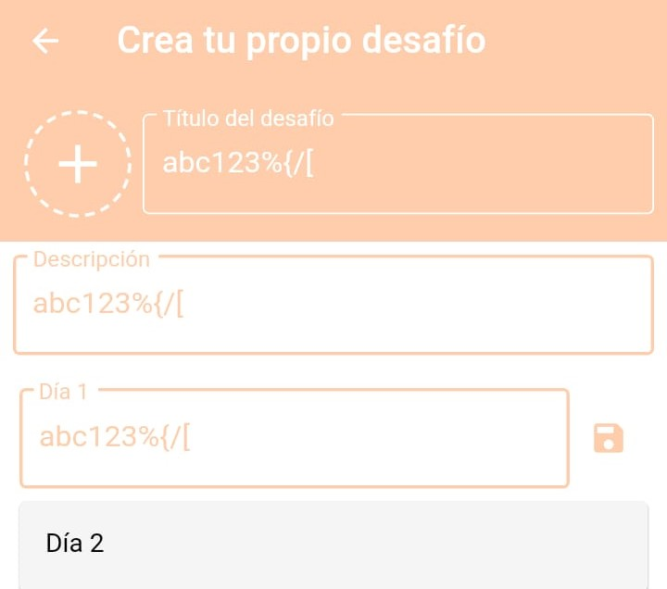
D-07 | Footer botón inferior central "+" | Baja | Verificar que campo "Día 21" permita caracteres especiales | Encontrarnos en la pantalla para crear desafíos | Día 21: abc123%{/[ | 1- Completar el campo "Día 21" 2- Tocar botón | El sistema debería permitir ingresar letras, números y símbolos en el campo "Día 21" | 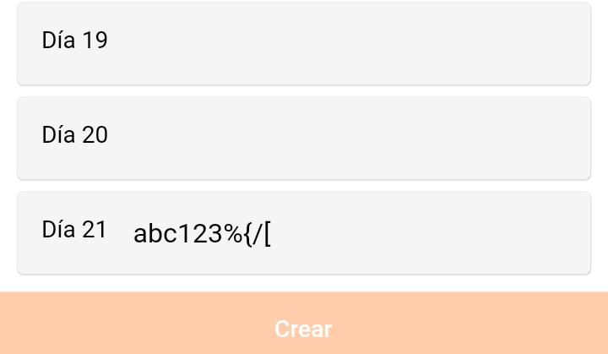
F-01 | Footer botón inferior izquierdo "Perfil" | Media | Validar que pueda Ingresar a mi perfil | Encontrarnos en la pantalla principal | Botón "Perfil" | 1- Tocar el botón "Perfil", ubicado en la parte inferior izquierda | Se debería abrir en pantalla completa el apartado de "Perfil" | 
F-02 | Footer botón inferior izquierdo "Perfil" | Baja | Validar el boton " Diario" | Encontrarnos en la pantalla "Perfil" | Botón "Diario" | 1- Tocar el botón "Perfil", ubicado en la parte inferior izquierda 2- Tocar boton "Diario" | Se debería mostrar un calendario del mes en curso y la fecha del dia marcada con un círculo de color. Debajo dos botones; "Importar Datos" y otro "Exportar datos". | 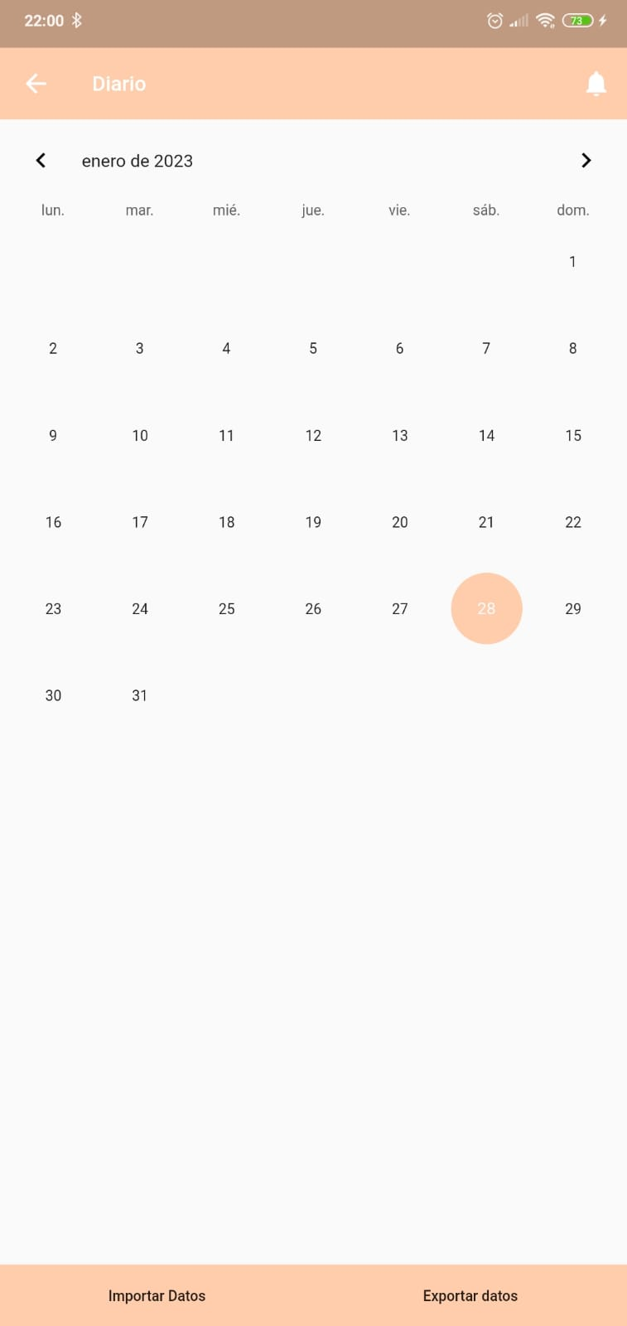
F-03 | Footer botón inferior izquierdo "Perfil" | Baja | Verificar que pueda personalizar el avatar | Encontrarnos en la pantalla "Perfil" | Mujer Pelo negro | 1- Tocar el botón "Perfil", ubicado en la parte inferior izquierda 2- Tocar el "Avatar" | Se debería mostrar el avatar con las distintas opciones para personalizarlo. | 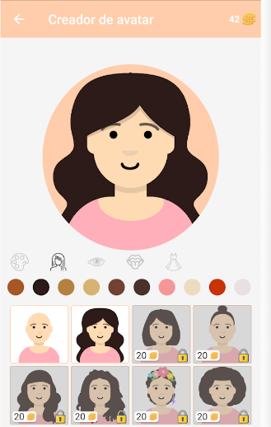
F-04 | Footer botón inferior izquierdo "Perfil" | Baja | Validar que se muestren las lista de tareas a terminar | Encontrarnos en la pantalla "Perfil" | Botón "Ver tareas" | 1- Tocar el botón "Perfil", ubicado en la parte inferior izquierda 2- Tocar el botón "Ver tareas" | Se debería abrir una lista de las diferentes tareas a realizar en la aplicación con las cantidades de monedas a obtener por cada una de ellas. | 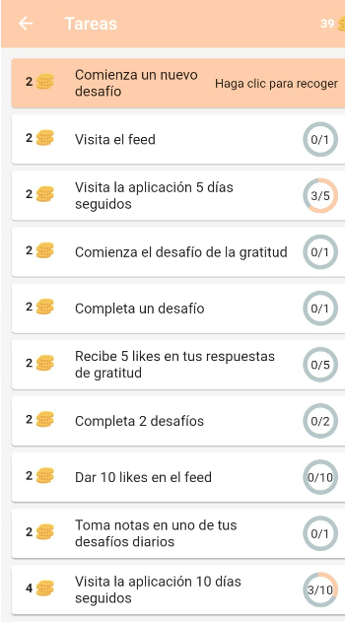
F-05 | Footer botón inferior izquierdo "Perfil" | Baja | Validar el aumento de monedas al terminar una tarea | Encontrarnos en la pantalla "Perfil" | Botón "Ver tareas" | 1- Tocar el botón "Perfil", ubicado en la parte inferior izquierda 2- Tocar el botón "Ver tareas" 3- Seleccionar la tarea terminada que aparece remarcada y con un msj "Haga clic para recoger" | Debería aparecer un pop up con una imagen de una tilde en verde y la frase "Tarea terminada- ok" y mostrarse las monedas obtenidas recientemente | 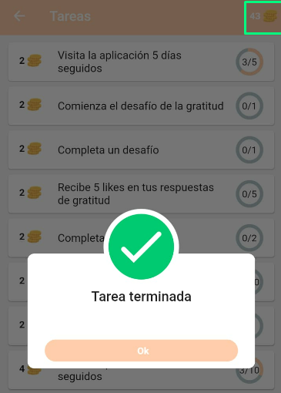
F-06 | Footer botón inferior izquierdo "Perfil" | Baja | Validar tareas terminadas | Encontrarnos en la pantalla "Perfil" | Botón "Ver tareas" | 1- Tocar el botón "Perfil", ubicado en la parte inferior izquierda 2- Tocar el botón "Ver tareas" 3- Scrollear hasta el final las tareas | Deberían verse las tareas realizadas en color gris y con una tilde | 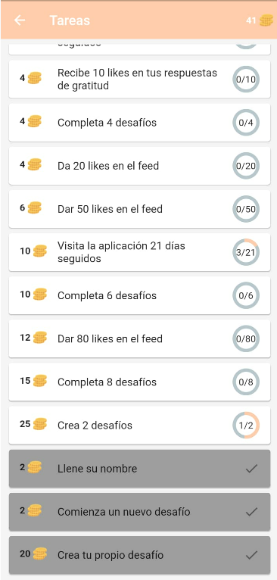
F-07 | Footer botón inferior izquierdo "Perfil" | Baja | Validar poder cambiar el nombre | Encontrarnos en la pantalla "Perfil" | Icono "Lápiz" | 1- Tocar el botón "Perfil", ubicado en la parte inferior izquierda 2- Tocar el botón " " 3- Editar el nombre 4- Tocar el icono " " | Se debería cambiar el nombre | 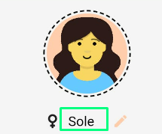 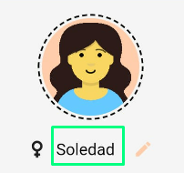
F-08 | Footer botón inferior izquierdo "Perfil" | Baja | Validar poder cambiar el sexo | Encontrarnos en la pantalla "Perfil" | Icono "Lápiz" | 1- Tocar el botón "Perfil", ubicado en la parte inferior izquierda 2- Tocar el botón " " 3- Tocar el botón al sexo que desea cambiar 4- Tocar el icono " " | Se debería cambiar el sexo con el avatar que viene por defecto en la configuración de la app | 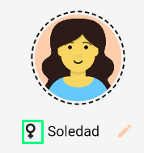 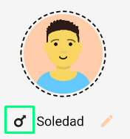 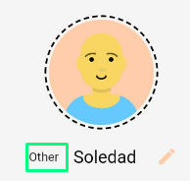
F-09 | Footer botón Inferior Derecho "Feed" | Baja | Verificar "Feed" | Encontrarnos en la pantalla Principal | Botón "Feed" | 1-Tocar en el Footer botón "Feed", ubicado en la parte inferior derecha | Se debería abrir en pantalla el apartado de "Feed" con la lista de los últimos comentarios hechos por otros usuarios
F-10 | Footer botón Inferior Derecho "Feed" | Baja | Verificar Botón " ≡ " en "Feed" -Idioma | Encontrarnos en la pantalla "Feed" y visualizar el Botón " ≡ " | Botón " ≡ " Botón Idioma | 1- Click en el símbolo " ≡ " ubicado en la parte superior derecha 2- Clic en Desplegar menú de idiomas 3-Click elegir idioma | Debería desplegar en pantalla los idiomas Disponibles | 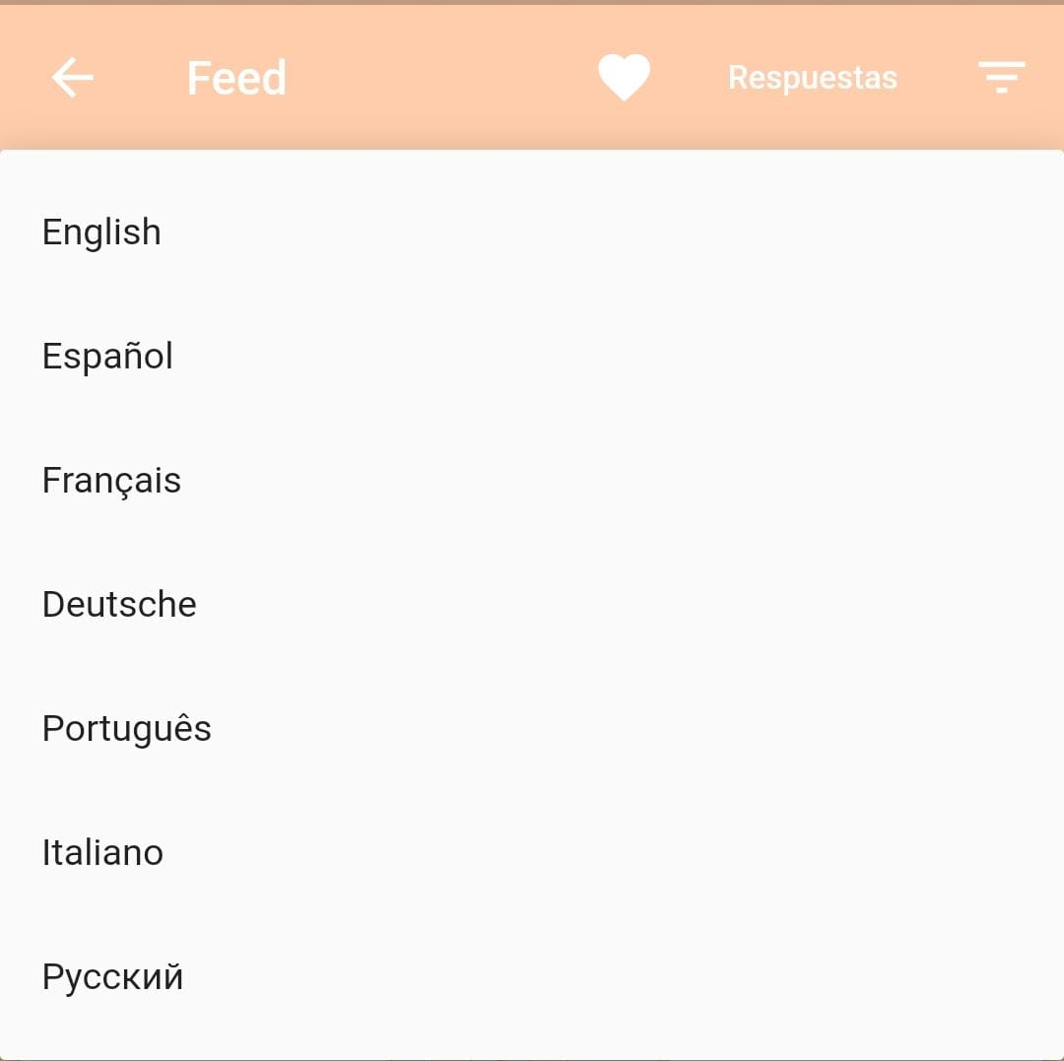
F-11 | Footer botón Inferior Derecho "Feed" | Baja | Verificar Botón "Aplicar los Filtros" | Encontrarnos en la Pantalla "Feed" y dentro del menú idioma | Elegir Idioma "Español" | 1-Click en idioma Español 2-Click en "Aplicar los filtros" | Debería figurar en pantalla el idioma elegido
F-12 | Footer botón Inferior Derecho "Feed" | Baja | Verificar Botón ❤ ("Me gusta") | Encontrarnos en la pantalla "Feed" y visualizar el botón ❤ | N/A | 1-Click en el botón ❤ para indicar que el comentario "me gusta" | Debería figurar en pantalla el ❤ y agregar el comentario a "favoritos" | 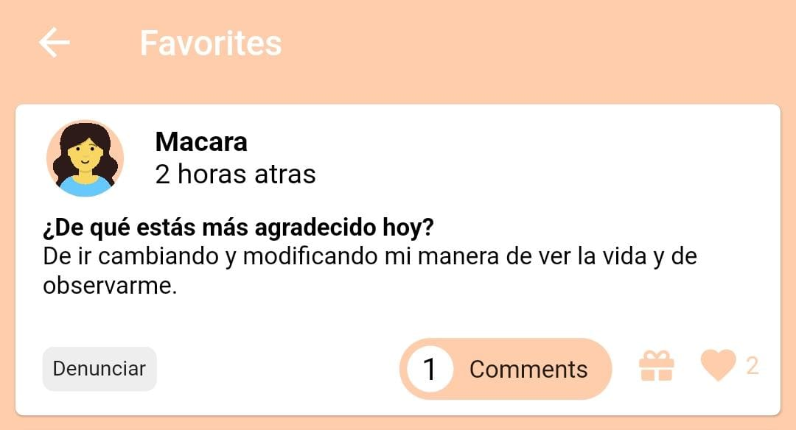
F-13 | Footer botón Inferior Derecho "Feed" | Baja | Verificar Botón 🎁 | Encontrarnos la pantalla "Feed" y visualizar el botón 🎁 | N/A | 1-Click en el botón 🎁para mandar un regalo a otro usuario | Debería aparecer en pantalla las opciones de regalo | 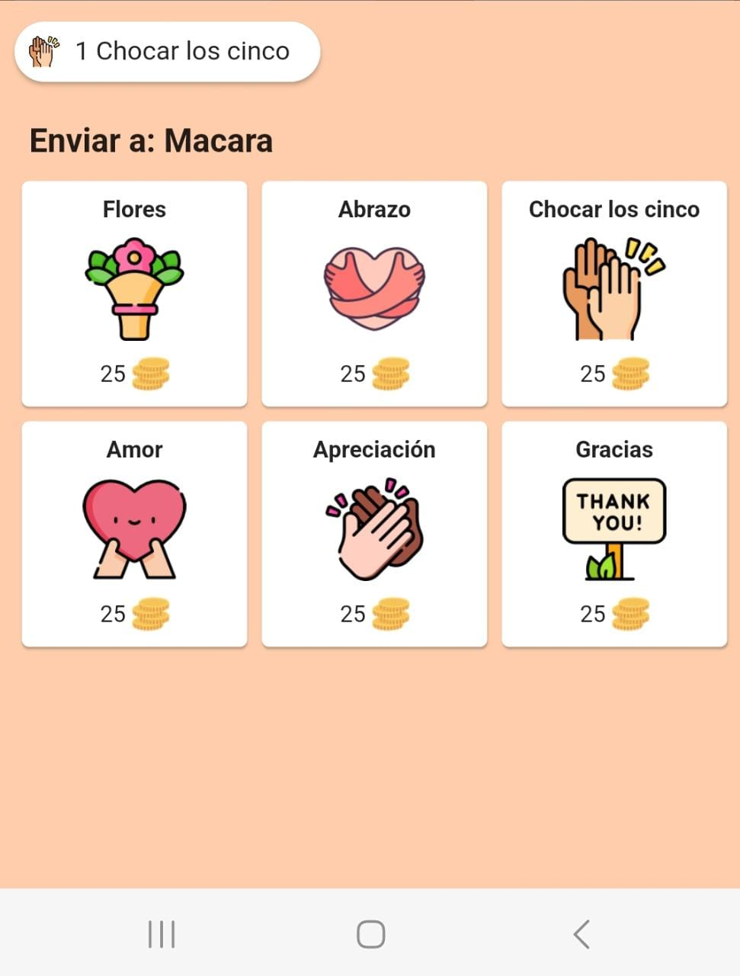
F-14 | Footer botón Inferior Derecho "Feed" | Baja | Verificar Botón "Chocar los cinco" | Encontrarnos en la pantalla "Feed" dentro de la opción 🎁 | N/A | 1- Click en botón 🎁 para mandar un regalo a otro usuario 2-Click en el botón "Chocar los cinco" | Debería aparecer en pantalla "el regalo" "Enviado a:(otro usuario" | 